상품제안서
오투케어 헤드형 칫솔살균기 | 상품코드: S28462

 |  |  |  |  |  |  | 02-713-8555 | www.synergygift.co.kr
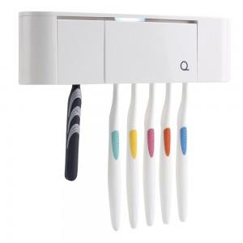

【상세/제작정보】 | ※ 300개 미만 인쇄시 제판비 별도입니다.

【인쇄/포장옵션】 | 실크 / 시판박스

【공급단가】 | 수량 | 50~ | 100~ | 500~ | 1,000~ | 2,000~
*VAT별도 | 화이트 | 14,720원 | 14,180원 | 13,630원 | 13,090원 | 12,760원
 | 블랙 | 14,720원 | 14,180원 | 13,630원 | 13,090원 | 12,760원
 | 핑크 | 14,720원 | 14,180원 | 13,630원 | 13,090원 | 12,760원
 | 블루 | 14,720원 | 14,180원 | 13,630원 | 13,090원 | 12,760원

【상품 URL】 | https://www.synergygift.co.kr:443/src/goods_detail.php?gdno=28462

